シート1
農機具買取サイト制作について

サイト名:検討中(農機具ネット、農機グット、農機具市場)

ロゴ：3つの輪(製作中)
ターゲット:九州全域(沖縄含む)
キーワード：「農機具 買取 地域 」「重機 買取 地域 」

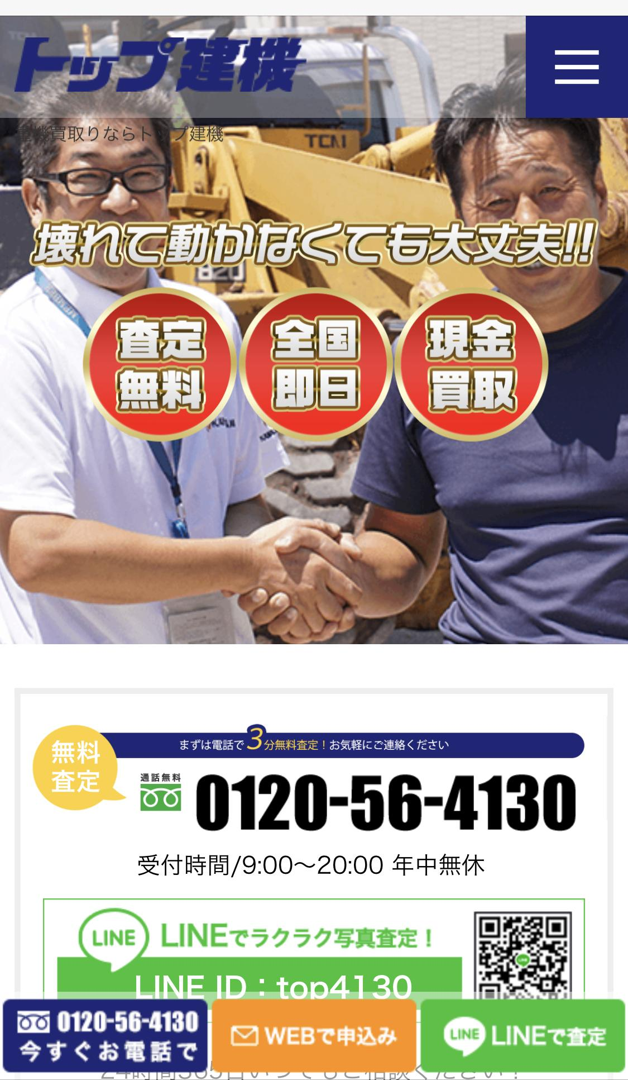
 |  | スマホイメージ
1.HOME
TOP画像-以下の文言などを入れたイメージ
地域最高値にチャレンジ中！
電話1本で訪問いたします！

∟こんな悩みはありませんか？

∟無料出張査定お申し込み

∟お客様の声(ご用意頂きたいです)
初めは人なしで写真とコメントを用意する
∟3つのお約束(ご用意頂きたいです)
1.遠隔査定OK！(現地での査定で変更の場合も御座います。)
2.故障車と不動車でも査定OK！(自社に専属修理スタッフがいるため。)
3.現金購入
4.スタッフの対応

例)
最短即日出張査定
全機種、全メーカー対応 | https://topkenki-juuki.com/
真心こめて対応
∟対応エリア | メモ：
九州全域 | リピーターが多い。
∟選ばれる理由(買取実績)
現金化が早い
∟買取の流れ

∟3つの特徴(ご用意頂きたいです)
例)
高価買取自信あります！(自社で修理や輸出ができるため)
故障車・パーツもOK
即日現金化

∟買取可能機種

∟取り扱いメーカー
農機具、建機 全メーカーOK！
∟よくある質問

∟LINE@で査定

2.買取実績

∟御社で更新できるように致します。

3.よくある質問

4.会社概要

5.問い合わせ

参考サイト
https://noukiguou.com/

